Ficha Técnica 1
REGRESAR |  |  |  | MACROPROCESO ESTRATÉGICO |  |  |  |  |  | CÓDIGO: ESG-SST-r034
 |  |  |  | PROCESO GESTIÓN SISTEMAS INTEGRADOS - SEGURIDAD Y SALUD EN EL TRABAJO |  |  |  |  |  | VERSIÓN: 5
 |  |  |  | PLAN DE GESTION DEL RIESGO DE DESASTRES Y PREPARACION DE RESPUESTA ANTE EMERGENCIAS (FICHAS TECNICAS) |  |  |  |  |  | VIGENCIA: 2024-11-01
 |  |  |  |  |  |  |  |  |  | PÁGINA: 2 DE 13

 |  | Ficha Técnica 1. Información General

 |  | 1.1 Información General
 |  | Datos Generales |  | Razón social | UNIVERSIDAD DE CUNDINAMARCA
 |  |  |  | NIT | 890.680.062-2
 |  |  |  | Dirección | DG 18 N 20-29
 |  |  |  | Teléfono | (1) 8281483
 |  |  |  | Representante Legal | ADRIANO MUÑOZ BARRERA
 |  |  |  | Responsable SST | Directora de Talento Humano
 |  |  |  | Celular | 3208510365
 |  |  |  | Correo electrónico | sst@ucundinamarca.edu.co
 |  | Datos del centro de trabajo |  | Responsable del centro de trabajo | Directora de Proyectos Especiales y Relaciones Interinstitucionales
 |  |  |  | Cargo | Directora de Proyectos Especiales y Relaciones Interinstitucionales
 |  |  |  | Correo electrónico | proyectosespeciales.bogota@ucundinamarca.edu.co
 |  |  |  | Dirección | Carrera 20 # 39-32
 |  | Datos de Enlace |  | Centro | Bogota
 |  |  |  | Drector | Director Administrativo de la Extensión Soacha
 |  |  |  | Dirección | Carrera 20 # 39-32
 |  |  |  | Teléfono | 744 8180
 |  |  |  | Número de Pisos | 3 PISOS
 |  |  |  | Número de Salidas | 1 SALIDA
 |  | Localización |  | Departamento | Cundinamarca
 |  |  |  | Ciudad | Bogota
 |  |  |  | Barrio | Teusaquillo
 |  | Linderos Sectoriales |  | Norte
 |  |  |  | Sur | INPAU
 |  |  |  | Oriente
 |  |  |  | Occidente | consejo colombiano de seguridad
 |  | Vías de Acceso |  | Vías terrestres | 1
 |  | Áreas |  | Área Total
 |  | Actividad Económica |  | Educación
 |  | Actividades Realizadas |  | Actividad Principal | Educación de Universidades
 |  |  |  | Actividad Complementaria | N/A
 |  | Descripción de la Ocupación |  | Oficinas de proyectos especiales
 |  | Número de pisos |  | 3
 |  | Horarios de Atención |  | LUNES A VIERNES 8:00 am A a 06:00 pm
 |  | Capacidad total por Áreas |  | Área | Trabajadores |  | Usuario interno y externo |  |  |  | Total
 |  |  |  | Administrativos | 6 |  |  |  |  |  | 6
 |  |  |  | Mantenimiento
 |  |  |  | Docentes
 |  |  |  | Estudiantes
 |  |  |  | Servicios Generales | 1 |  |  |  |  |  | 1
 |  |  |  | Totales | 7 |  |  |  |  |  | 7
 |  | Información de los trabajadores |  | Número estimado de trabajadores | 7
 |  |  |  | Área | AUDITIVA - BAJA AUDICIÓN | AUDITIVA - USUARIO DE LSC | VISUAL - BAJA VISIÓN | VISUAL - CEGUERA | TRASTORNO DE ESPECTRO AUTISTA | FÍSICA | INTELECTUAL | MENTAL PSICOSOCIAL
 |  |  |  | administrativos
 |  |  |  | mantenimiento
 |  |  |  | docentes
 |  |  |  | estudiantes
 |  |  |  | servicios generales
 |  |  |  | Totales
 |  |  |  | Jornada laboral | LUNES A VIERNES 8:00 am A a 06:00 pm
 |  |  |  | Trabajadores con discapacidad | 0
 |  | Número de Parqueaderos |  | 5 zonas de parqueadero con un aproximado para vehículos: 2; motos: 3; usuarios con discapacidad: 0

 |  | 1.3 Georeferenciación
 |  | La Georeferenciación se hace tanto a nivel interno como externo, con el propósito de determinar áreas cercanas y que puedan generar riesgos adicionales. Así como la ubicación de las áreas a nivel interno.
 |  | 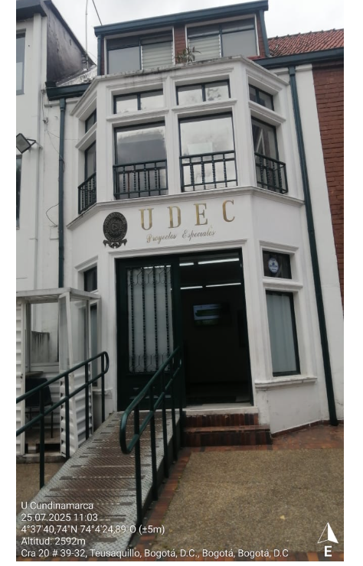 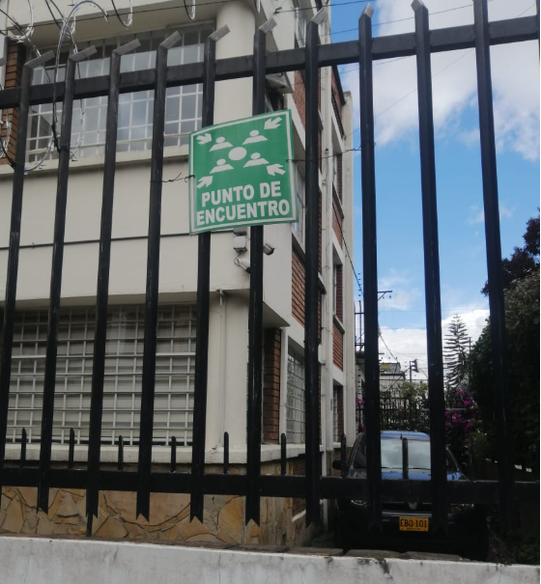

 |  | Fecha de elaboración: |  | 2025-1
 |  | Elaboró: | Oficina SG-SST
 |  | Revisó: | Coordinación | SG-SST
 |  | Aprobó: | Líder SG-SST

 | Diagonal 18 No. 20-29 Fusagasugá – Cundinamarca Teléfono (601) 8281483 Línea Gratuita 018000180414 www.ucundinamarca.edu.co E-mail: info@ucundinamarca.edu.co NIT: 890.680.062-2
 | Documento controlado por el Sistema de Gestión de la Calidad Asegúrese que corresponde a la última versión consultando el Portal Institucional

Ficha Técnica 9
REGRESAR |  | MACROPROCESO ESTRATÉGICO |  |  |  |  |  | CÓDIGO:ESG-SST-r034
 |  | PROCESO GESTIÓN SISTEMAS INTEGRADOS - SEGURIDAD Y SALUD EN EL TRABAJO |  |  |  |  |  | VERSIÓN: 5
 |  | PLAN DE GESTION DEL RIESGO DE DESASTRES Y PREPARACION DE RESPUESTA ANTE EMERGENCIAS (FICHAS TECNICAS) |  |  |  |  |  | VIGENCIA: 2024-11-01
 |  |  |  |  |  |  |  | PÁGINA: 10 DE 13

 | Ficha Técnica 9 - Procedimientos Operativos Normalizados

 | PROCEDIMIENTO OPERATIVO NORMALIZADO INCENDIO
 | FLUJO GRAMA |  |  | DESCRIPCIÓN |  |  | RESPONSABLE
 |  |  |  |  |  | 1. Se debe notificar al jefe de brigada y/o brigadista. | Jefe de Operaciones: Brigada de emergencias
 |  |  |  |  |  | 2. La brigada de emergencia activa la alarma de evacuación.
 |  |  |  |  |  | 3. Inicia proceso de evacuación, ejecutando PON evacuación.
 |  |  |  |  |  | 4. Informar ubicación del conato (si no se ha controlado) y si hay lesionados.
 |  |  |  |  |  | 5. Se identifica si hay lesionados, ejecute PON primeros auxilios.
 |  |  |  |  |  | 6. Se evalúa el conato de incendio si es necesario apoyo externo.
 |  |  |  |  |  | 7. Si es posible controlar el conato se hace uso de los extintores.
 |  |  |  |  |  | 8. Solicitar apoyo externo oficial de enlace, solicite apoyo externo. Al arribo de los bomberos asumen el mando de la emergencia, con el apoyo de la brigada de emergencias. | Jefe de Operaciones: Brigada de emergencias
 |  |  |  |  |  | 9. Realice reporte, recuperación e investigación de la emergencia. Presentación del informe. | Jefe de Operaciones: Brigada de emergencias

 | PROCEDIMIENTO OPERATIVO NORMALIZADO (PON) PARA SISMO
 | FLUJO GRAMA |  |  | DESCRIPCIÓN |  |  | RESPONSABLE
 |  |  |  | 1 | Inmediatamente identifique un sismo, suspenda actividades y refúgiese en un lugar seguro cercano. |  |  | Cualquier persona
 |  |  |  | 2 | Apague máquinas, herramientas manuales, asegure cualquier elemento que este usando, que pueda causar daño. |  |  | Cualquier persona
 |  |  |  | 3 | Si luego de finalizado el sismo observa personas lesionadas, brinde el primer auxilio. Si luego de finalizado el sismo observa daños estructurales o locativos, esté atento a las instrucciones que se impartan por la brigada de emergencia. |  |  | Cualquier persona
 |  |  |  | 4 | Si luego de finalizado el sismo observa daños estructurales o locativos, proceda a evacuar y pida ayuda externa. |  |  | Cualquier persona
 |  |  |  | 5 | Si luego de finalizado el sismo observa fuego, olores de productos químicos e inflamables, ejecute PON control de incendios y evacuación. Nota: Cuando se haga presente la ayuda externa el coordinador de la emergencia será relevado por el comandante de la entidad de ayuda externa. El coordinador de emergencias y brigadista continuará operando bajo la coordinación con el equipo de ayuda externa. |  |  | Cualquier persona
 |  |  |  | 6 | Controlada la emergencia el comandante de ayuda externa será quien determine en primera instancia si es seguro el reingreso a las instalaciones. El rescate de personas estará a cargo de los organismos de socorro especializados en rescate. |  |  | Comandante de ayuda externa
 |  |  |  | 7 | El comandante de ayuda externa, el coordinador de emergencias junto con la brigada de emergencia realiza una verificación de las instalaciones y afectación del proceso para determinar el nivel de seguridad de las mismas, para verificar la conveniencia retomar proceso por parte del personal evacuado. En conjunto se tomará la decisión de retomar actividades por parte del personal. |  |  | Comandante de ayuda externa. Coordinador de brigada. Brigada de emergencias.
 |  |  |  | 8 | Una vez se haya controlado la emergencia y se establezca que es seguro retomar procesos, se procede a realizar el reporte, la investigación y las labores de recuperación (reposición, ubicación, y limpieza de equipos usados para el control de la emergencia) y continuidad de los procesos. |  |  | Comité Operativo emergencias. Coordinador de brigadas de emergencia.

 | PROCEDIMIENTO OPERATIVO NORMALIZADO TORMENTA ELÉCTRICA, LLUVIAS TORRENCIALES ,VENDAVALES

 | PROCEDIMIENTO
 | ¿Quién? |  | ¿Qué hacer?
 | Funcionarios, estudiantes y visitantes |  |  | Mantener la calma.
 | Funcionarios, estudiantes y visitantes |  |  | Interrumpir inmediatamente las actividades y desconectar los aparatos que están funcionando.
 | Funcionarios, estudiantes y visitantes |  |  | Debe buscar un refugio bajo techo, protegiéndose de objetos que puedan ser llevados por el viento a su vez debe alejarse de ventanas y árboles que pueden caer.
 | Funcionarios, estudiantes y visitantes |  |  | Siga las indicaciones de los brigadistas.
 | Comandante de la brigada- brigadistas |  |  | Convocar los integrantes equipo respuesta en sitio y PMU.
 | Comandante de la brigada- brigadistas |  |  | Establecer prioridades de atención a personas afectadas, daños en instalaciones, fuentes de energía.
 | Equipo de respuesta en sitio -brigadistas |  |  | Atiende los casos específicos que requieran los primeros auxilios básicos y evalúe si se requiere ambulancia en el sitio.
 | Equipo respuesta en sitio-PMU |  |  | Evaluación de la infraestructura, mantenimiento de las instalaciones, manejo y disposición final de escombros.
 | Equipo respuesta en sitio-PMU |  |  | Restablecer actividades de manera controlada.
 | PROCEDIMIENTO OPERATIVO NORMALIZADO PARA ASONADAS

 | PROCEDIMIENTO
 | ¿Quién? |  | ¿Qué hacer?
 | Funcionarios, estudiantes, visitantes |  |  | Identificación de la asonada, activar la cadena de llamado.
 | Comandante de la brigada, PMU |  |  | Evaluar la magnitud y la ubicación de la asonada, determinar necesidades de evacuación y momento oportuno para el desarrollo de la misma, evaluar las prioridades del incidente.
 | Comandante de la brigada, PMU |  |  | Dar aviso al apoyo externo cuando se requiera.
 | Funcionarios, visitantes, estudiantes |  |  | Seguir los lineamientos de los brigadistas de emergencia, protegerse siempre en un lugar seguro alejado de ventanas y puertas de vidrio, ya que pueden ser rotas y los vidrios proyectados causar lesiones, al evacuar el área no se devuelva por ningún motivo, diríjase al punto de encuentro.
 | Brigadistas |  |  | Determinar necesidades de primer auxilio, atención y traslado de las víctimas si hubiese.
 | SGA- SST- brigadistas- comandante de la brigada |  |  | Una vez se haya controlado la emergencia y se establezca que es seguro retomar procesos.

 | PROCEDIMIENTO OPERATIVO NORMALIZADO PARA ACCIDENTES DE TRÁNSITO

 | PROCEDIMIENTO
 | ¿Quién? |  | ¿Qué hacer?
 | Conductor |  |  | Verifique que se encuentre sin lesiones, así como sus pasajeros. Encienda luces de parqueo.
 | Conductor - brigadista |  |  | Reporte al área de recursos físicos y Seguridad y Salud en el Trabajo del centro de trabajo la presencia del evento.
 | Conductor - brigadista |  |  | Verificar si hay heridos en cualquiera de los vehículos involucrados en el accidente.
 | Conductor - brigadista |  |  | Informar a los brigadistas y active plan de primeros auxilios.
 | Conductor - brigadista |  |  | Dar aviso a entidad externa si se requiere.
 | Conductor - afectados |  |  | Generar conciliación entre los afectados.
 | Conductor - afectados |  |  | Proceder hacer el retorno a las actividades de manera controlada.
 | Conductor - afectados |  |  | Restablecer condiciones de normalidad.
 | PROCEDIMIENTO OPERATIVO NORMALIZADO PARA DERRAMES SUSTANCIAS QUIMICAS

 | PROCEDIMIENTO
 | ¿Quién? |  | ¿Qué hacer?
 | Funcionarios, estudiantes |  |  | Identificación del derrame - reportar a la oficina SST Y SGA.
 | SGA- SST- brigadistas- comandante de la brigada |  |  | Evaluar la magnitud y el área del derrame, dar aviso al apoyo externo si se requiere.
 | Funcionarios, estudiantes |  |  | Seguir los lineamientos de los brigadistas.
 | SGA - SST - brigadistas |  |  | Si el derrame es menor realizar labores de control y disposición de los elementos líquidos utilizando el kit de derrames, si el derrame es mayor notificar la emergencia a los organismos de apoyo.
 | Brigadistas |  |  | Determinar necesidades de primer auxilio, atención y traslado de las víctimas si hubiese.
 | SGA- SST- brigadistas- comandante de la brigada |  |  | Evaluar el control del derrame y establecer la seguridad de retomar los procesos; se procede a realizar la investigación de la situación presentada.
 | SGA- SST- brigadistas- comandante de la brigada |  |  | Una vez se haya controlado la emergencia y se establezca que es seguro retomar procesos, se procede a realizar el reporte, la investigación y las labores de recuperación (reposición, ubicación y limpieza de equipos usados para el control de la emergencia) y continuidad de los procesos.
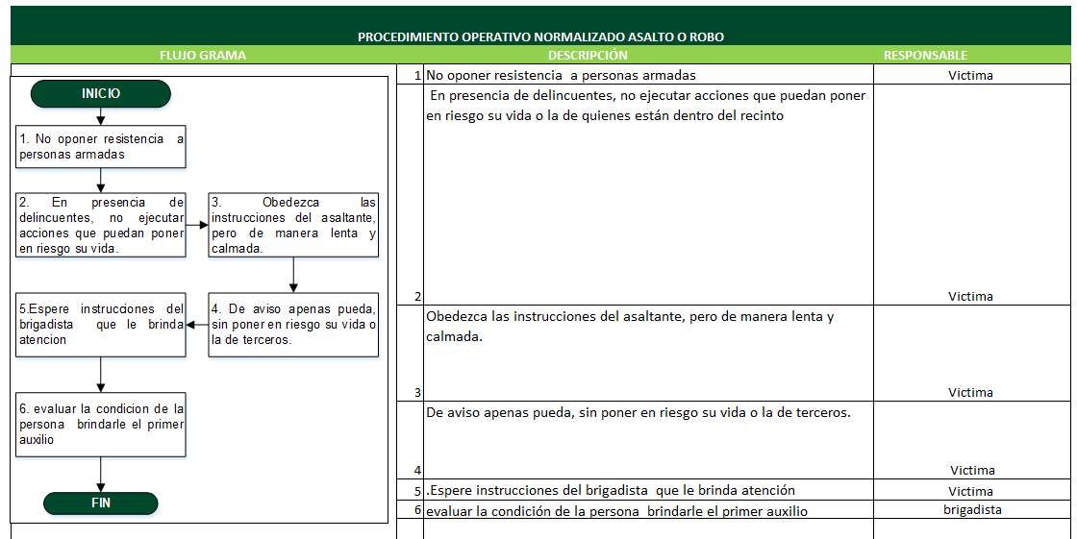

 | Fecha de elaboración: 2025-1
 | Elaboró: Oficina SG-SST
 | Revisó: Coordinación SG-SST
 | Aprobó: Líder SG-SST
 | Diagonal 18 No. 20-29 Fusagasugá – Cundinamarca Teléfono (601) 8281483 Línea Gratuita 018000180414 www.ucundinamarca.edu.co E-mail: info@ucundinamarca.edu.co NIT: 890.680.062-2
 | Documento controlado por el Sistema de Gestión de la Calidad Asegúrese que corresponde a la última versión consultando el Portal Institucional

